Tabela 1
Tabela 1: Podaci o osiguranju za period od 1. januara do 31. marta 2023. godine
Table 1: Insurance data for the period 1 January - 31 March 2023

Šifra Code | Vrste osiguranja/ Class of Insurance | Osiguranja/ Policies |  | Štete/ Claims
 |  | Broj osiguranja/ Number of Insurance | Bruto fakturisana premija/ Gross written premium GWP (€) | Broj šteta/ Number of Claims | Riješene štete/ Settled Claims
 |  |  |  |  | Broj/ Number | Iznos/ Amount (€)
01 | Osiguranje od nezgode/ Accident insurance | 44,882 | 3,155,580 | 3,085 | 2,415 | 1,521,749
02 | Zdravstveno osiguranje/ Health insurance | 15,064 | 1,818,987 | 8,559 | 7,165 | 517,240
03 | Osiguranje motornih vozila/ Motor vehicle Insurance | 17,192 | 1,917,689 | 1,141 | 928 | 1,133,680
04 | Osiguranje šinskih vozila/ Railway rolling stock insurance | 2 | 87,839 | 0 | 0 | 0
05 | Osiguranje vazduhoplova/ Aircraft insurance | 13 | 130,079 | 1 | 0 | 0
06 | Osiguranje plovnih objekata/ Vessel insurance | 45 | 312,024 | 2 | 0 | 0
07 | Osiguranje robe u prevozu/ Goods in transit insurance | 74 | 252,600 | 69 | 68 | 11,398
08 | Osiguranje imovine od požara i drugih opasnosti/ Insurance against fire and other threats to property | 37,237 | 1,450,881 | 231 | 139 | 185,162
09 | Ostala osiguranja imovine/ Other damage to property | 29,024 | 4,943,677 | 696 | 501 | 1,405,959
10 | Osiguranje od odgovornosti za upotrebu motornih vozila/ Motor vehicles liability insurance | 269,646 | 9,277,925 | 5,347 | 3,527 | 4,101,272
11 | Osiguranje od odgovornosti za upotrebu vazduhoplova/ Aircraft liability insurance | 38 | 678,373 | 20 | 20 | 3,572
12 | Osiguranje od odgovornosti za upotrebu plovihih objekata/ Vessel liability insurance | 3,048 | 34,769 | 11 | 7 | 1,124
13 | Osiguranje od opšte odgovornosti za štetu/ General liability insurance | 3,004 | 824,422 | 183 | 62 | 17,913
14 | Osiguranje kredita/ Credit insurance | 9,427 | 465,719 | 24 | 15 | 11,683
15 | Osiguranje jemstva/ Suretyship insurance | 285 | 16,285 | 16 | 14 | 12,008
16 | Osiguranje finansijskih gubitaka/ Financial loss insurance | 4,692 | 81,339 | 115 | 107 | 13,338
17 | Osiguranje troškova pravne zaštite/ Legal expense insurance | 1,684 | 1,369 | 1 | 0 | 0
18 | Putno osiguranje/ Travel insurance | 79,015 | 332,464 | 1,792 | 1,485 | 175,208
19 | Druge vrste neživotnih osiguranja/ Other classes of non-life insurance | 22,327 | 49,518 | 2 | 2 | 150
20 | Osiguranje života/ Life insurance | 71,175 | 4,397,865 | 756 | 596 | 2,654,474
21 | Rentno osiguranje/ Annuity insurance | 144 | 4,270 | 16 | 9 | 7,747
22 | Dopunsko osiguranje lica uz osiguranje života/ Supplementary insurance in addition to life insurance | 44,748 | 379,943 | 333 | 179 | 122,781
23 | Druge vrste životnih osiguranje/ Other classes of life insurance | 28 | 0 | 0 | 0 | 0
 | UKUPNO (neživotna osiguranja, vrste 01 - 19) TOTAL (non-life insurance, lines 01 -19) | 536,699 | 25,831,538 | 21,295 | 16,455 | 9,111,456
 | UKUPNO (životna osiguranja, vrste 20 - 23) TOTAL (life insurance 20 - 23) | 116,095 | 4,782,078 | 1,105 | 784 | 2,785,003
 | UKUPNO / TOTAL | 652,794 | 30,613,615 | 22,400 | 17,239 | 11,896,458
Izvor/Source: ANO/ISA

Grafik 1: Učešće vrsta osiguranja u ukupnoj BFP
Chart 1: Share of classes of insurance in total GWP
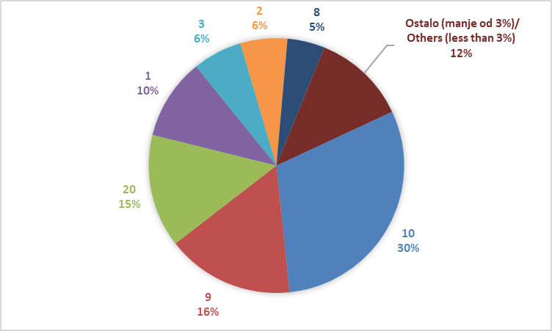

Izvor/Source: ANO/ISA

Sadržaj/Contents

